画面詳細
プロジェクト名 |  |  | システム名 |  | 画面レイアウト設計書 |  |  |  |  |  | 作成者 |  |  | 作成日 |  |  | 更新者 |  | 更新日
体験型Java研修 |  |  | LMS学習管理システム |  | よくある質問画面 |  |  |  |  |  | 岡野（博） |  |  | 2020-11-24 |  |  | 臼井 |  | 2021-06-02

 | 画面イメージ
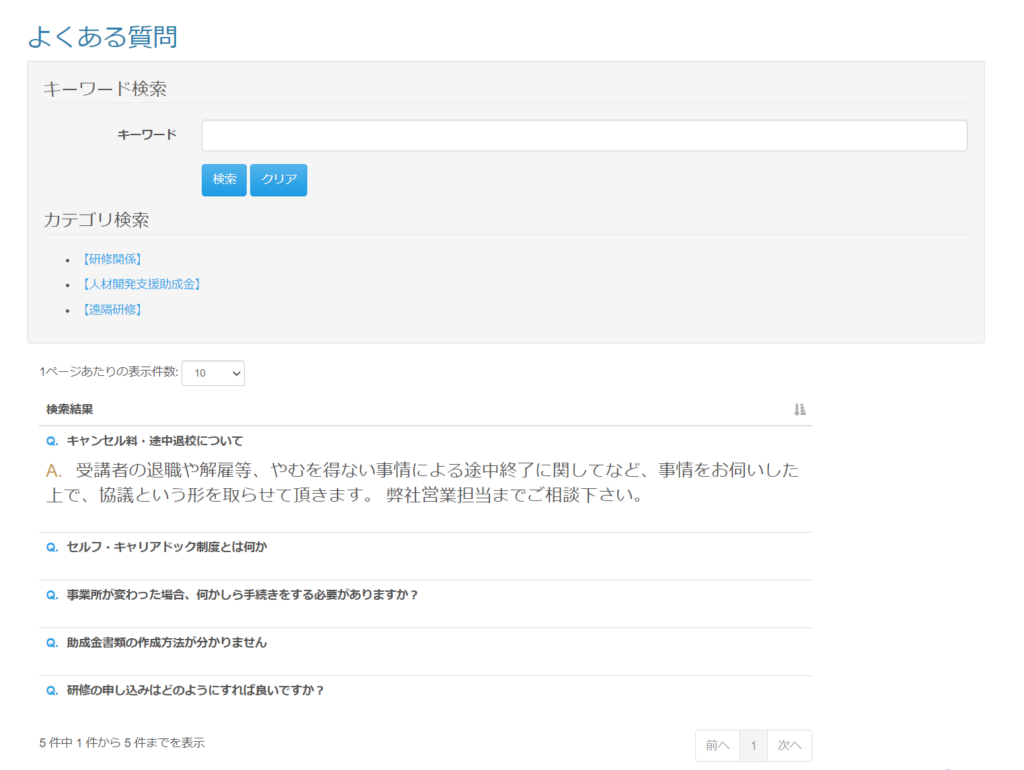

 | 画面表示項目
 | No | 項目名 |  | データ元 |  |  |  |  | 備考 |  |  |  |  |  |  |  |  | 権限ごとの 表示可否
 |  |  |  | テーブル名 |  | フィールド |  |  |  |  |  |  |  |  |  |  |  | 受 | 講 | 企 | 管 | 育
 | 1 | タイトル |  | - |  | - |  |  | 「よくある質問」 |  |  |  |  |  |  |  |  | ○ | ○ | ○ | ○
 | 検索
 | 2 | キーワード検索 |  | - |  | - |  |  |  |  |  |  |  |  |  |  |  | ○ | ○ | ○ | ○
 | 3 | 『キーワード』テキストボックス |  | - |  | - |  |  | 検索後もキーワードは残す |  |  |  |  |  |  |  |  | ○ | ○ | ○ | ○
 | 4 | 『検索』ボタン |  | - |  | - |  |  |  |  |  |  |  |  |  |  |  | ○ | ○ | ○ | ○
 | 5 | 『クリア』ボタン |  | - |  | - |  |  |  |  |  |  |  |  |  |  |  | ○ | ○ | ○ | ○ |  | Task.12
 | 6 | カテゴリ検索 |  | - |  | - |  |  |  |  |  |  |  |  |  |  |  | ○ | ○ | ○ | ○
 | 7 | 『カテゴリ名』リンク |  | m_frequently_asked_question_category |  | frequently_asked_question_category_name |  |  | カテゴリ名をリンクとして表示 |  |  |  |  |  |  |  |  | ○ | ○ | ○ | ○
 | 質問一覧
 | 8 | 『1ページあたりの表示件数』 セレクトボックス |  | - |  | - |  |  | （※1） |  |  |  |  |  |  |  |  | ○ | ○ | ○ | ○
 | 9 | 検索結果 |  | - |  | - |  |  |  |  |  |  |  |  |  |  |  | ○ | ○ | ○ | ○
 | 10 | 質問内容 |  | m_frequently_asked_question |  | question |  |  |  |  |  |  |  |  |  |  |  | ○ | ○ | ○ | ○
 | 11 | 回答内容 |  | m_frequently_asked_question |  | answer |  |  |  |  |  |  |  |  |  |  |  | ○ | ○ | ○ | ○
 | 12 | ページネーション |  | - |  | - |  |  | （※1） |  |  |  |  |  |  |  |  | ○ | ○ | ○ | ○
 | （※1） 一覧の共通的な処理は「画面レイアウト設計書_共通部品」にて定義

 | 入力パラメータ
 | No | 項目名 |  | 物理名 |  | コントロール | FORMクラスの入力チェック |  |  |  |  |  |  |  | 送信 方法 | 備考
 |  |  |  |  |  |  | 必須 | 桁数 |  | 最大値 |  | 最小値 | その他
 | 『検索』ボタン押下
 | 1 | キーワード |  | keyword |  | テキストボックス | - | - |  | - |  | - | - |  | GET
 | 『クリア』ボタン押下 |  |  |  |  |  |  |  |  |  |  |  |  |  |  |  |  |  |  |  |  |  | Task.12
 | - | なし |  | - |  | - | - | - |  | - |  | - | - |  | -
 | 『カテゴリ名』リンク押下
 | 2 | 質問カテゴリーID |  | frequentlyAskedQuestionCategoryId |  | hidden | - | - |  | - |  | - | - |  | GET
 | 質問内容押下
 | - | なし |  | - |  | - | - | - |  | - |  | - | - |  | -

